1
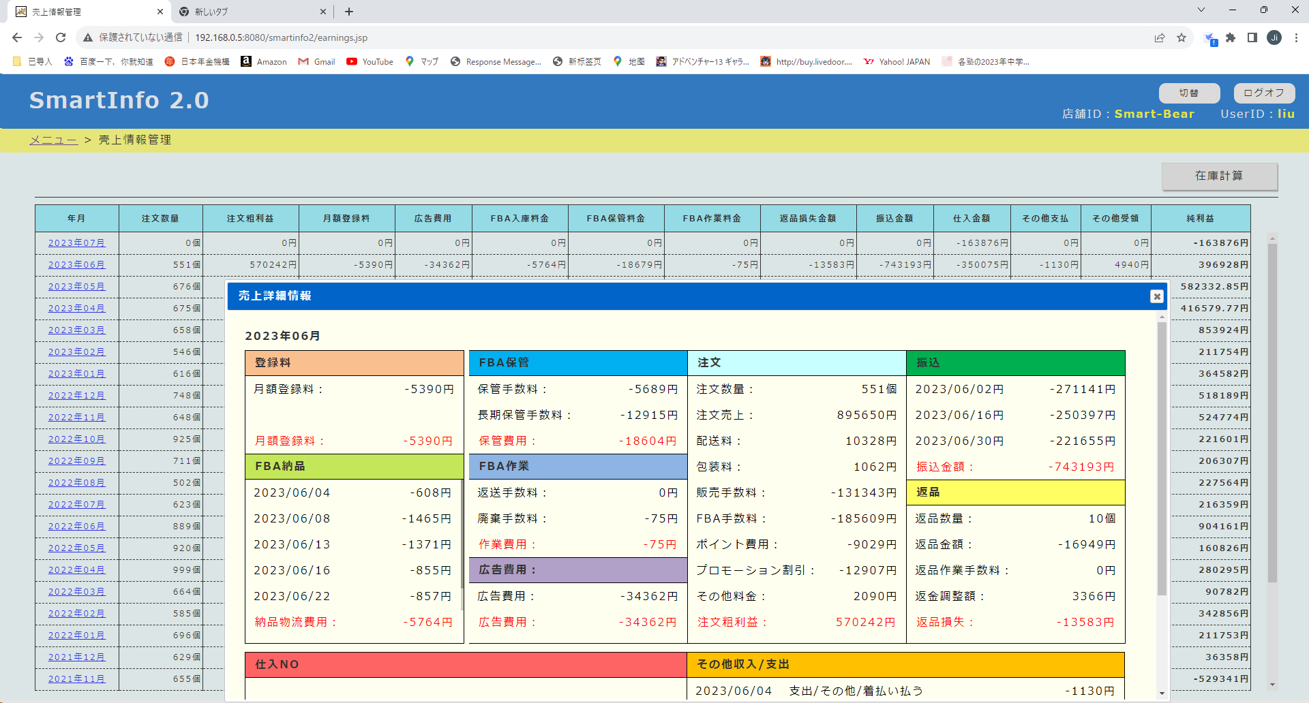

2
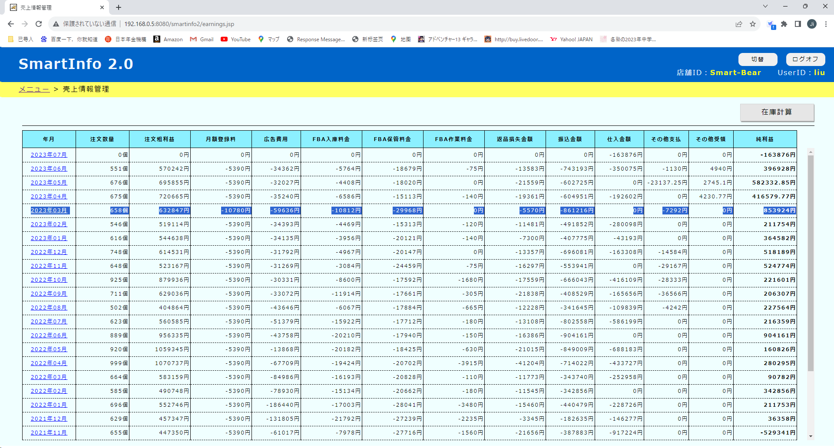

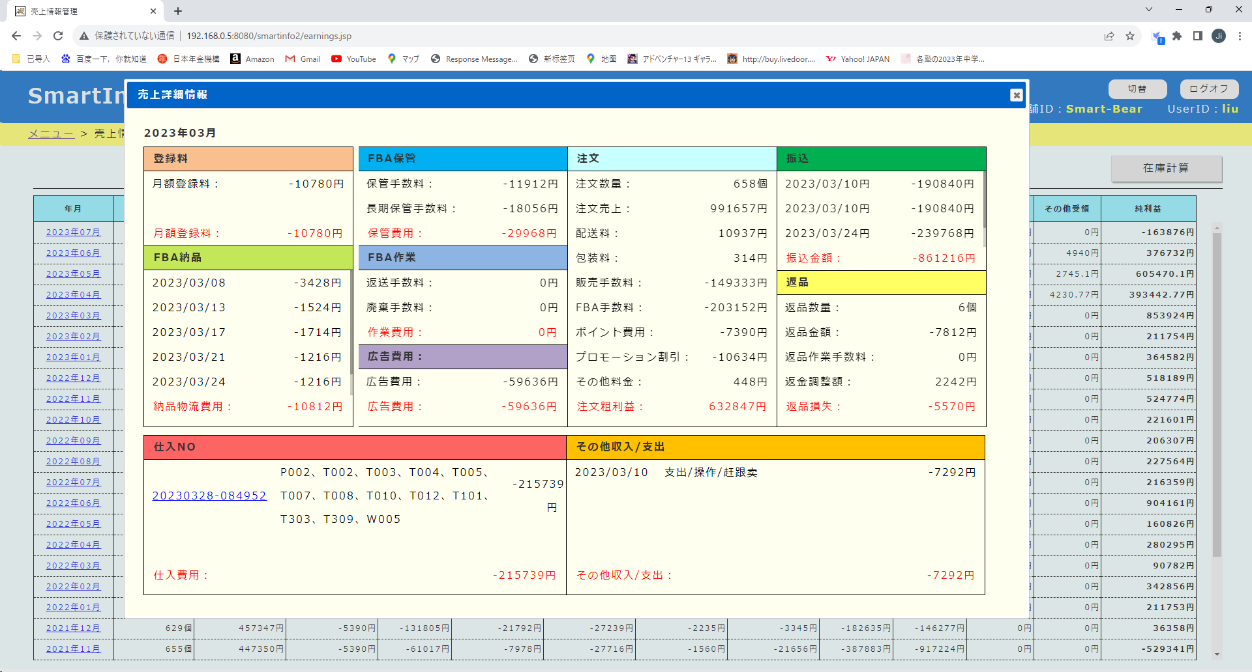

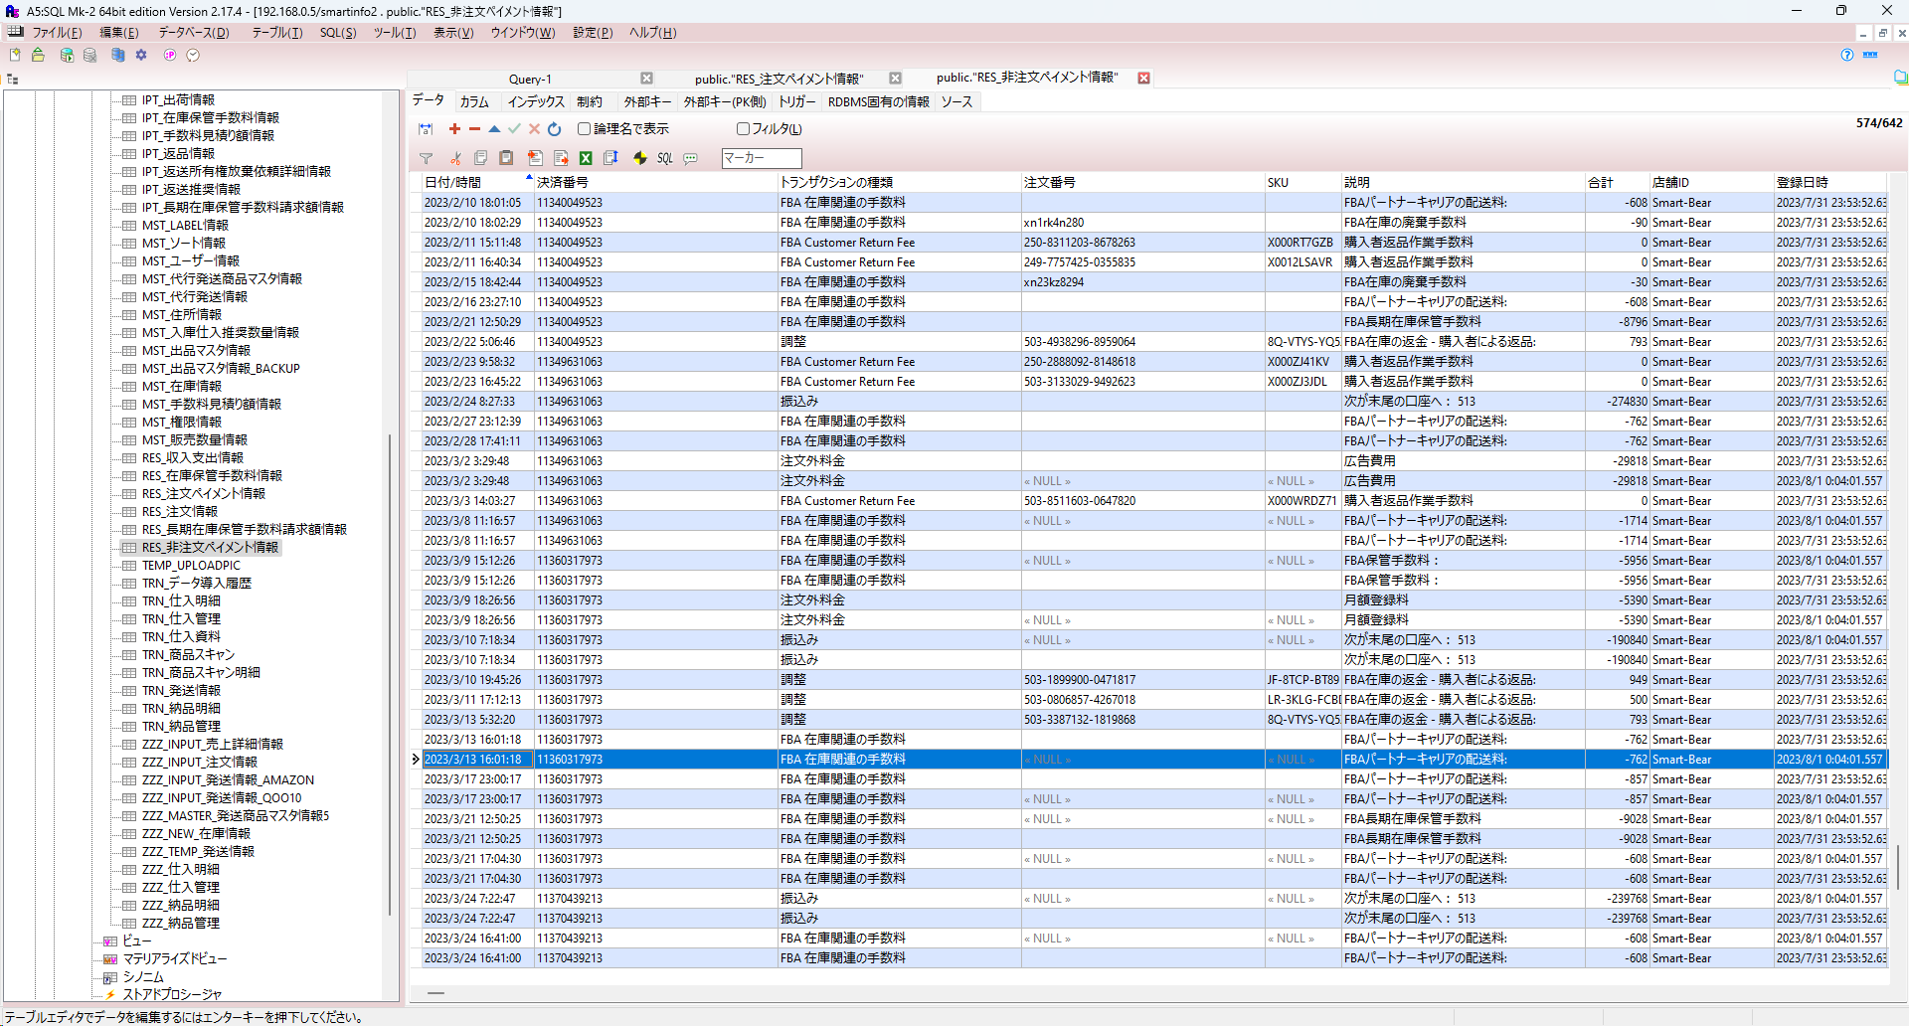

三月份的数据，有一部分数据重复出现了两条，
原因是3月份的payment文件重复导入了一次

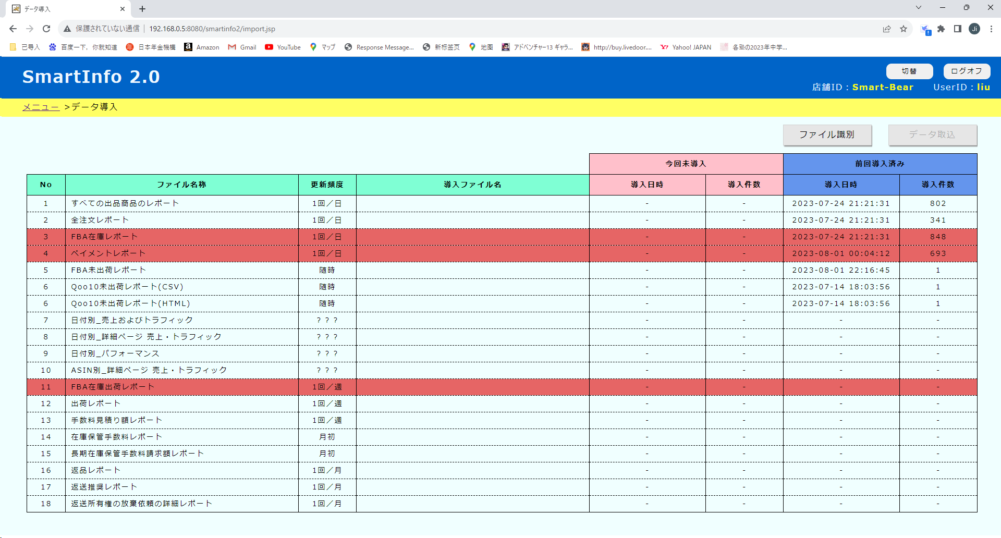

上传文件时把文件放到下面的路径，然后点这个按钮
\smartinfo2d\WEB-INF\efw\storage\Smart-Bear\import\UPLOAD_FILE\04.ペイメントレポート
就可以把文件导入。
以下是处理流程
1, import_import.js fire()
2, import_import.js importFile() fileno =04
3,IMPORT.xml delAllFile04 IPT表删除处理
4, import_import.js import_04() 导入IPT表里
5,global.js excute()
6,global.js excute_04_h2()
deleteFile_04_h2
insertFile_04_h2
7,global.js excute_04_r2()
update_04_r2
insert_04_r2
8,global.js excute_04_r3()
insert_04_r3 *大概率是这里有问题

3
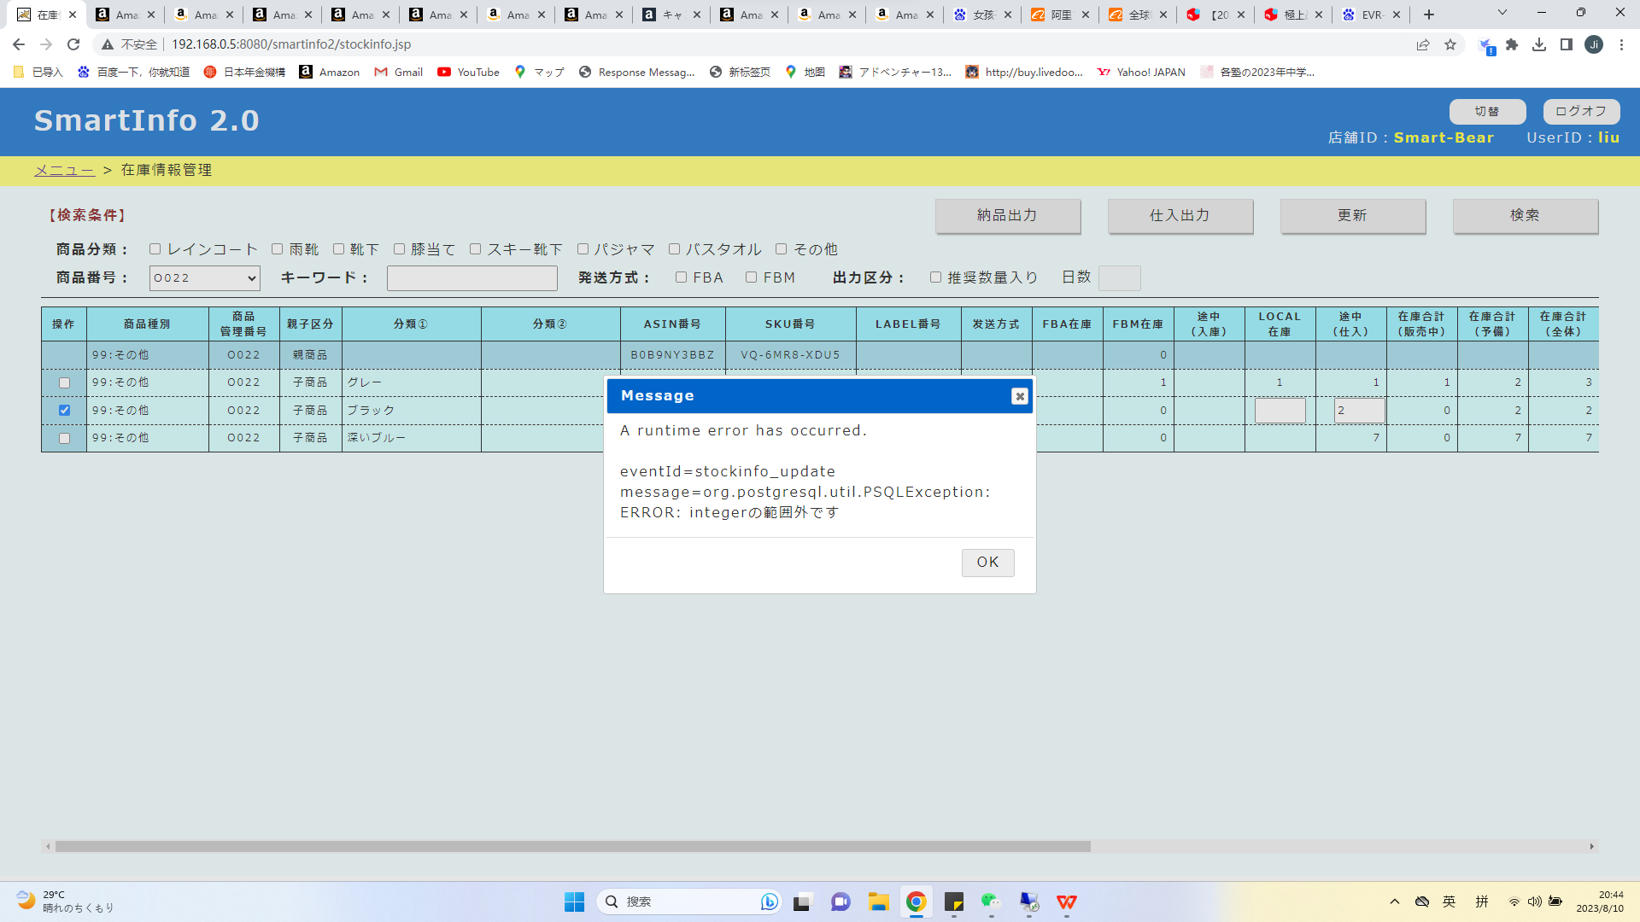
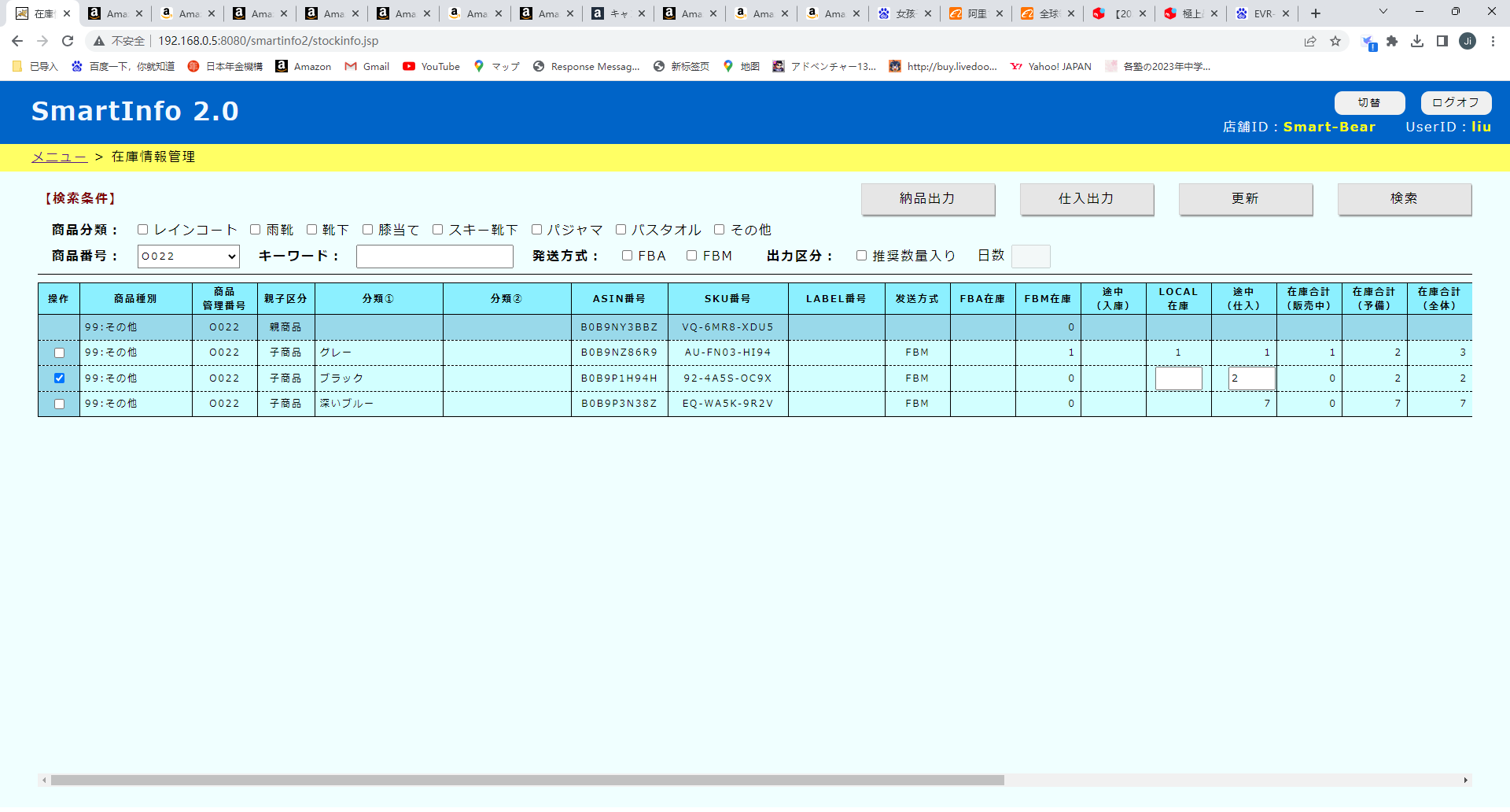

如果不输入数字，保持空白，点更新按钮就会出错。
稍微改一下，如果输入框的内容是空白或者0，就更新成null

4
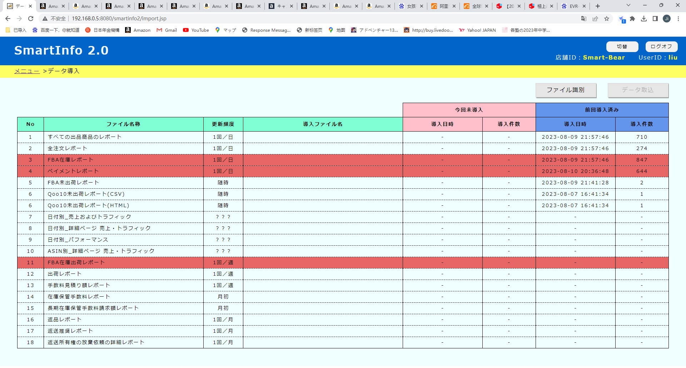

这个页面每一行的变色逻辑加一下
【 第1-3行】需要每天都导入 昨天没有导入
前回导入日期<= 昨天、变红
【第4行】需要月初 上个月并且前没有导入，
前回导入月份<= 前月，日>=2、变红
其他的暂时不对应，过段时间再说

1回／月

5
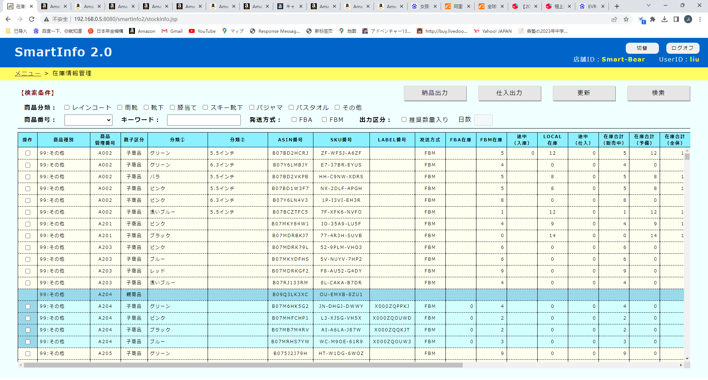

数量範囲：
～

加一个下拉列表，为以下内容
FBA在庫
FBM在庫
途中（入庫）
LOCAL在庫
途中（仕入）
販売数量（3日）
。。。。。
販売数量（360日）
販売可能期間（販売中）
販売可能期間（全体）
推奨納品数量
推奨仕入数量
后面加一个数量的范围框
点检索按钮时，按照数量范围去搜索
‘

6
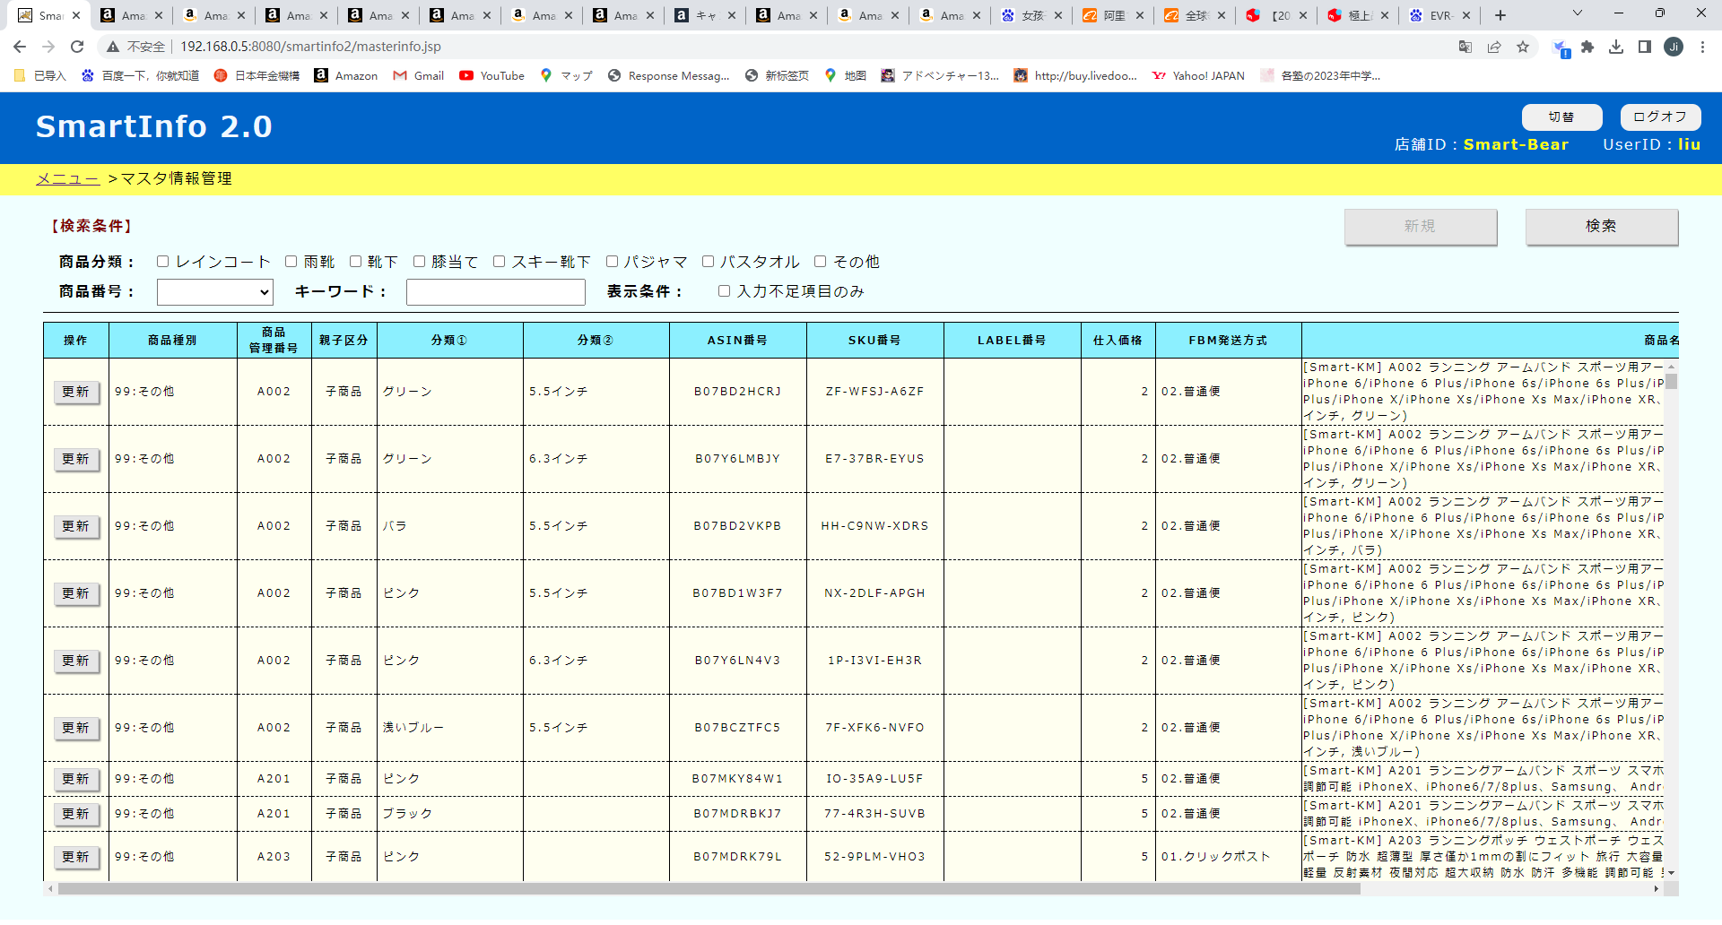

暂定商品重新讨论一下怎么做
1，调查一下现在的状态
2，做一个小的说明资料，明确一下做法
3，把暂定商品的功能做出来

7
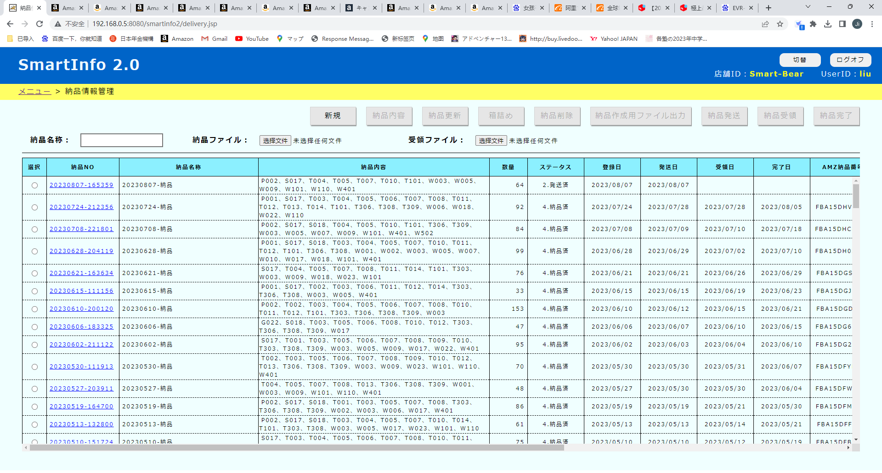

跟仕入一样，纳品完的变成灰色

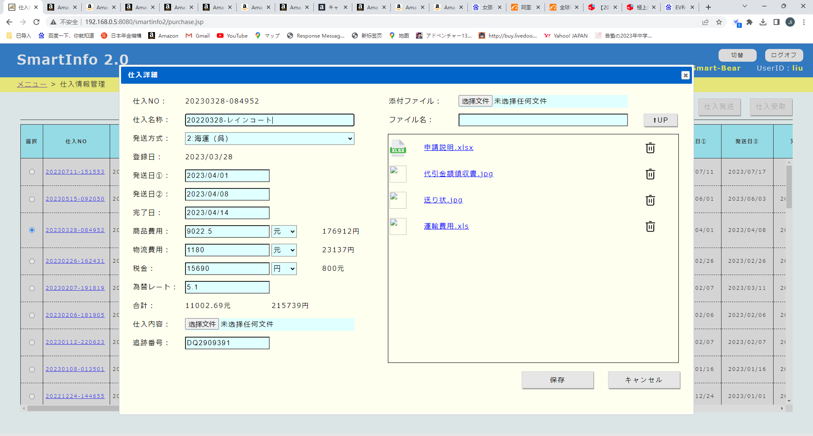

有几个扩展名的图标文件不太全，解决一下。
比如xlsx和xls用一个，图像的都用一个。

8
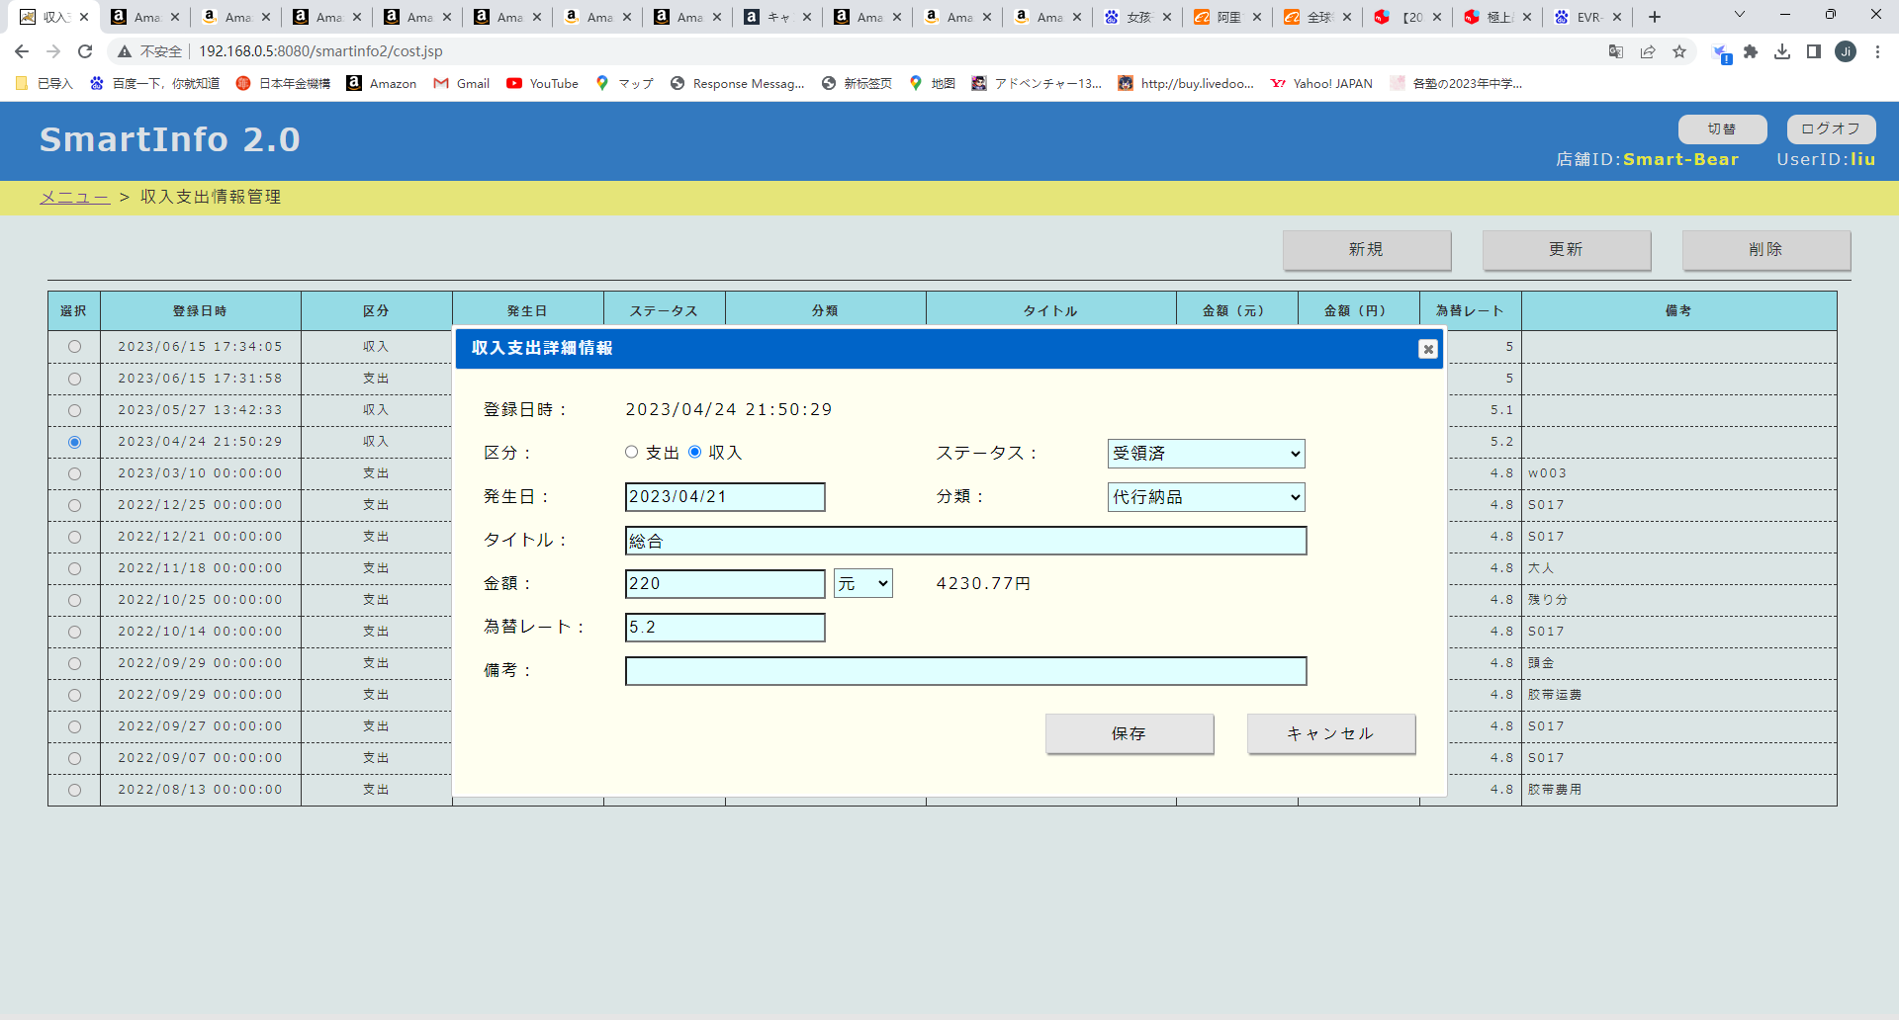

这个功能，日元有可能出现小数点
把日元都改成整数
整个系统严格保持人民币2位小数，日元整数

9
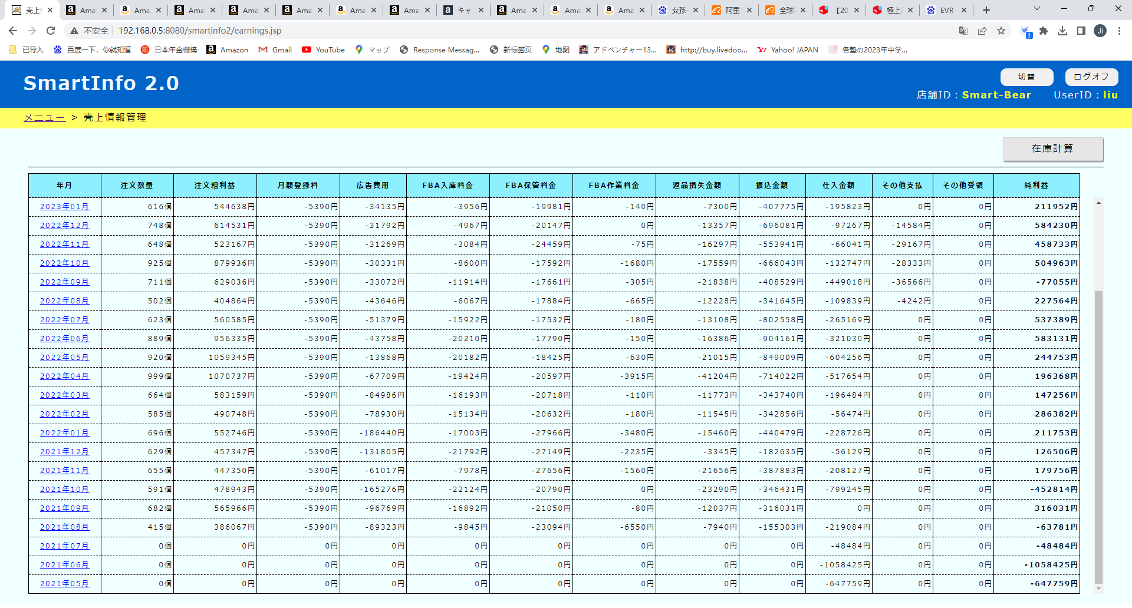

最右侧再加两列
売上累計，利益累計
显示以年为单位的数据
例：
注文粗利益 純利益 売上累計 利益累計
2022年03月 3000円 300円 6000円 600円
2022年02月 2000円 200円 3000円 300円
2022年01月 1000円 100円 1000円 100円
-------------------------------------------------------------------------------------------------------------
2021年12月 99999円 9999円 9999円 9999円
売上累計
本年度1月到本月，注文粗利益的和
利益累計
本年度1月到本月，纯利益的和

10
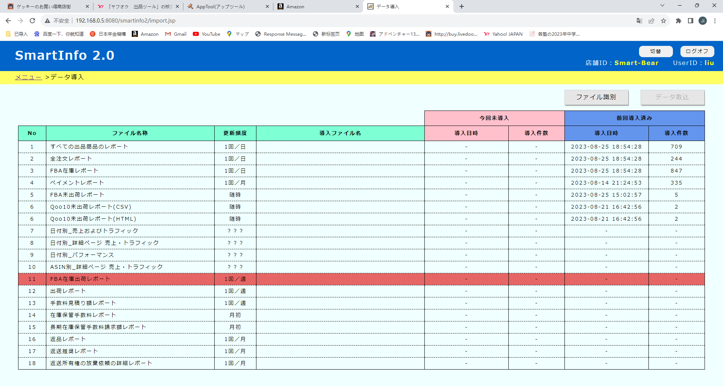

合成一个

11
1回／月

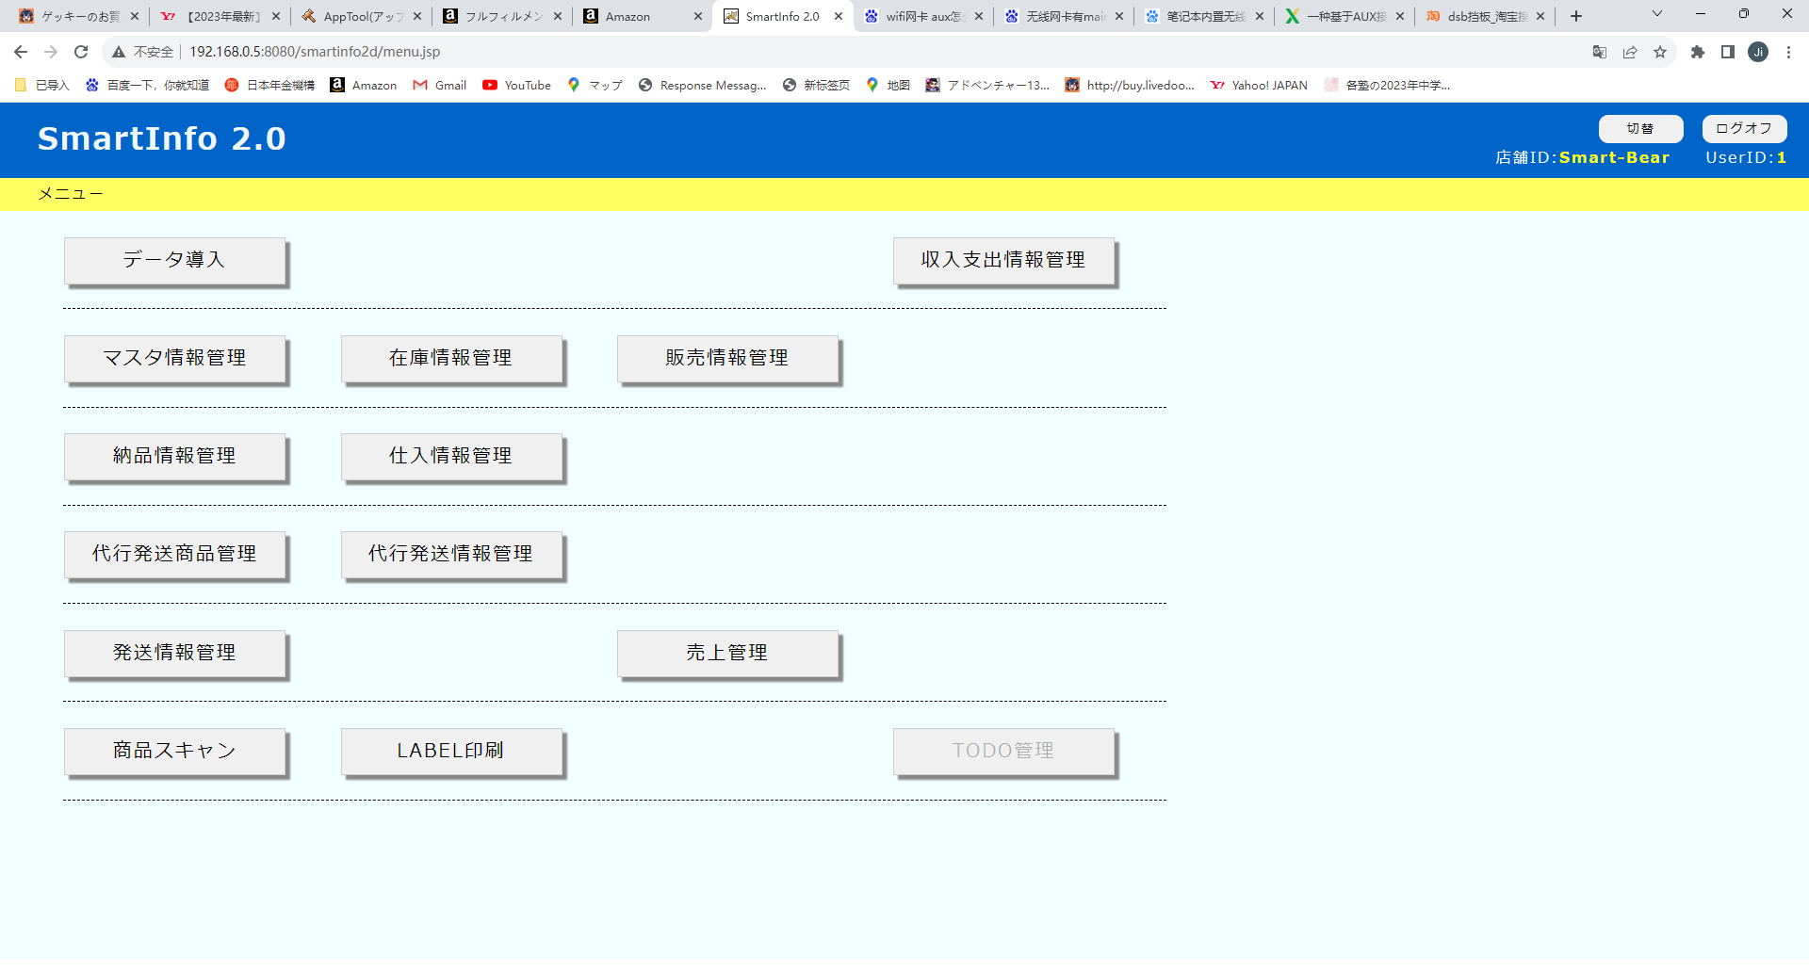

手数料見積情報管理

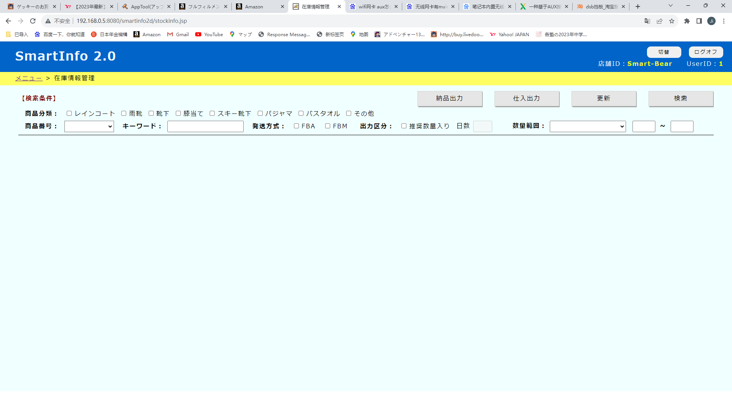

手数料見積情報管理

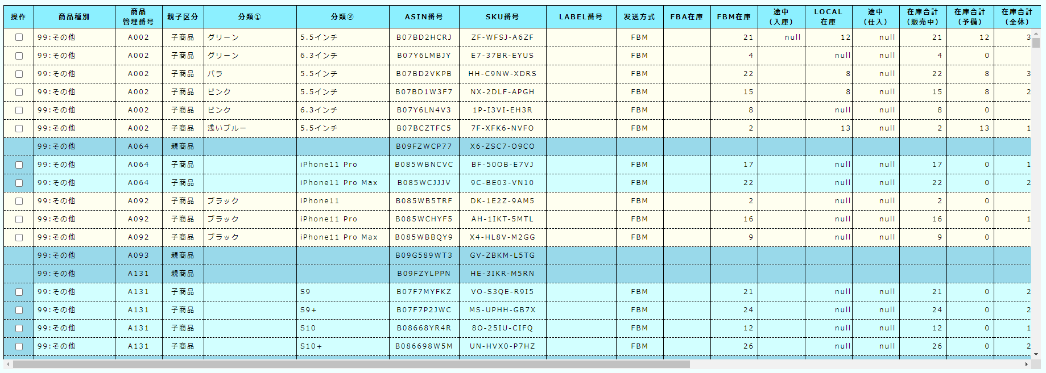
①長さ "一番長い辺" + "商品の寸法"
②幅 "中間の辺" + "商品の寸法"
③高さ "一番短い辺" + "商品の寸法"
④重量 "商品パッケージの重量" + "商品重量"
⑤販売手数料率 "販売手数料見積り額(個数あたり)"／販売価格
⑥販売手数料見積額 "販売手数料見積り額(個数あたり)" + "通貨"
⑦配送代行手数料区分
⑧配送代行手数料見積額 "配送代行手数料見積り額（個数あたり）" + "通貨"
⑨手数料見積合計 "手数料見積り額"

12
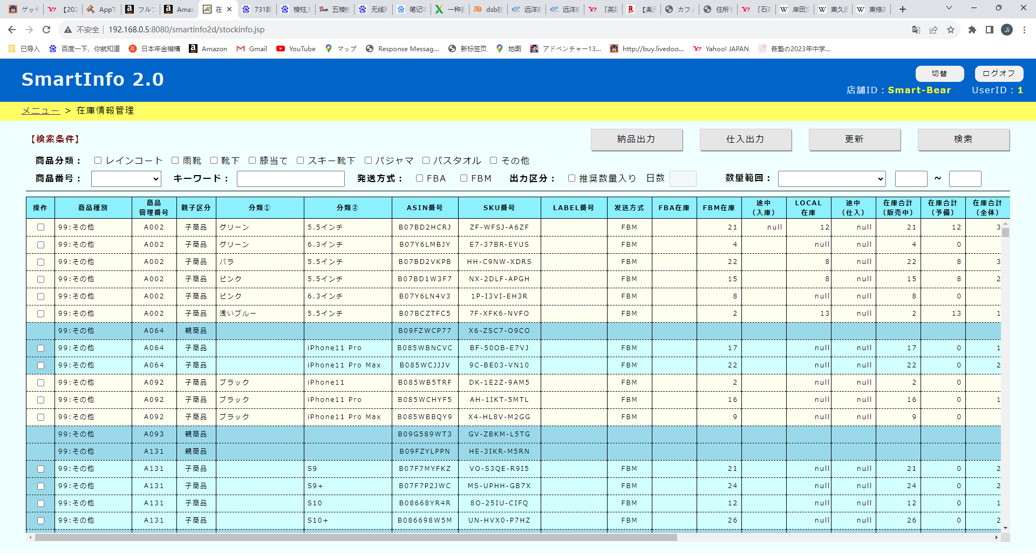

图标变更

13
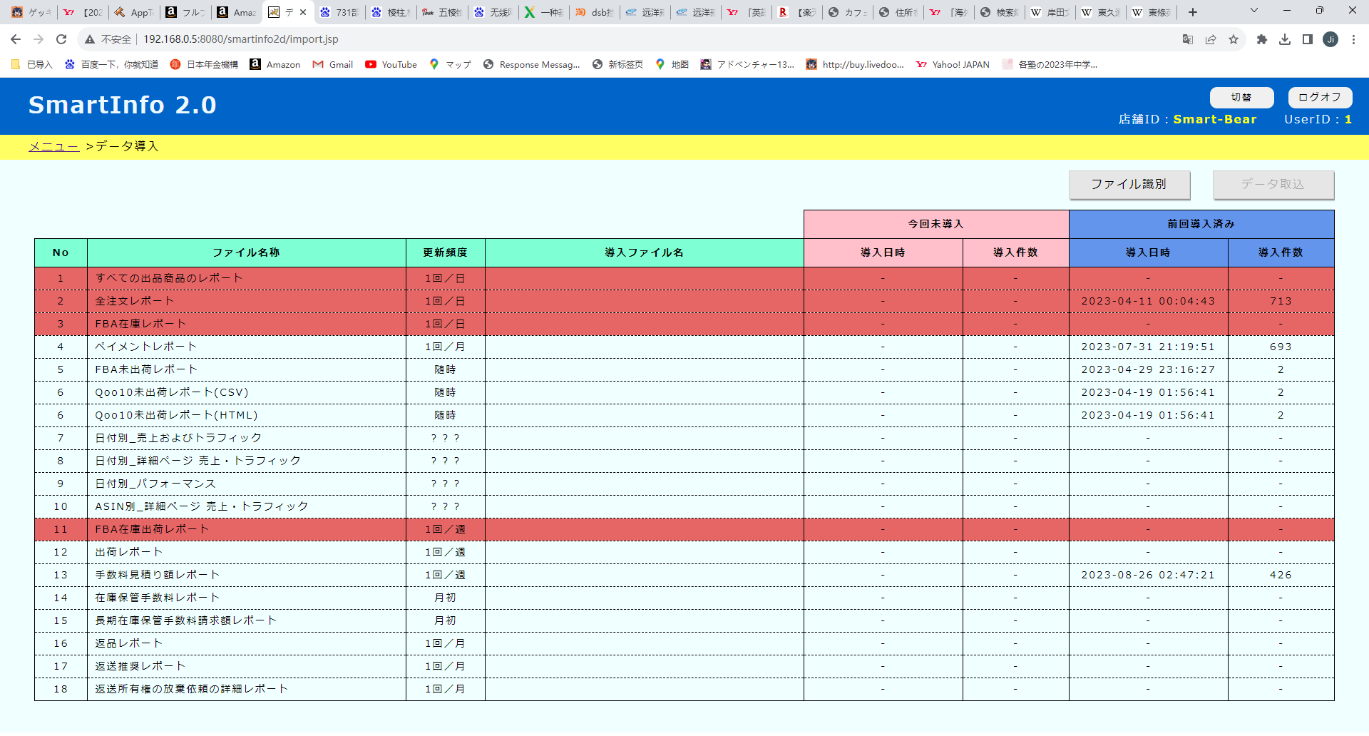

手数料見積情報管理
在庫保管手数料管理

年月：
下拉列表

①年月 "Month of charge"
①国 "Median side" + "Measurement units"
②倉庫 "Longest side" + "Measurement units"
③長さ "Longest side" + "Measurement units"
④幅 "Median side" + "Measurement units"
⑤高さ "Shortest side" + "Measurement units "
⑥重量 "weight" + "Weight units"
⑦体積 "Item volume" + "Volume units"
通常在庫
⑧カテゴリ "category"
⑨商品サイズ区分 "Product size tier"
⑩在庫保管手数料見積額 "Monthly storage fee (est.)" + "通貨"
⑪奨励金額 "Total Incentive Amount" + "通貨"
長期在庫
⑫対象期間 "追加手数料の対象期間"
⑬請求手数料率 "追加手数料率"
⑭請求対象在庫数 "請求対象の在庫数"
⑮請求金額 "請求金額"

